PDI_SEXENIOS
 |  |  |  |  |  |  |  | Unidade de Análises e Programas
PDI_SEXENIOS
Fonte: PeopleNet
Data publicación: febreiro 2025

PDI con sexenios
 | Homes | Mulleres
Catedrático/a de Escola Universitaria | 11 | 8
Catedrático/a de Universidade | 791 | 349
Profesor/a Axudante Doutor/a | 32 | 24
Profesor/a Contratado/a Doutor/a | 91 | 93
Profesor/a permanente laboral | 2 | 3
Profesor/a Titular de Universidade | 638 | 535
Sexenios e sexenios posibles por rama
 | Total sexenios | Total sexenios posibles
Artes e Humanidades | 344 | 513
Ciencias | 844 | 965
Ciencias da Saúde | 118 | 160
Ciencias Sociais e Xurídicas | 532 | 950
Enxeñaría e Arquitectura | 739 | 868
ANO 2024
PDI con sexenios e sexenios posibles | Homes |  | Mulleres |  | Total sexenios | Total sexenios posibles | Sexenios obtidos no ano
 | Sexenios | Sexenios posibles | Sexenios | Sexenios posibles
Catedrático/a de Escola Universitaria | 11 | 29 | 8 | 17 | 19 | 46 | 1
Catedrático/a de Universidade | 791 | 784 | 349 | 364 | 1140 | 1148 | 51
Profesor/a Axudante Doutor/a | 32 | 48 | 24 | 43 | 56 | 91 | 29
Profesor/a Contratado/a Doutor/a | 91 | 192 | 93 | 195 | 184 | 387 | 18
Profesor/a permanente laboral | 2 | 5 | 3 | 3 | 5 | 8
Profesor/a Titular de Universidade | 638 | 948 | 535 | 828 | 1173 | 1776 | 77
Total | 1565 | 2006 | 1012 | 1450 | 2577 | 3456 | 176

ANO 2024
PDI con sexenios e sexenios posibles | Homes |  | Mulleres |  | Total sexenios | Total sexenios posibles | Sexenios obtidos no ano
 | Sexenios | Sexenios posibles | Sexenios | Sexenios posibles
Artes e Humanidades | 185 | 240 | 159 | 273 | 344 | 513 | 28
Ciencias | 523 | 582 | 321 | 383 | 844 | 965 | 42
Ciencias da Saúde | 58 | 72 | 60 | 88 | 118 | 160 | 9
Ciencias Sociais e Xurídicas | 267 | 474 | 265 | 476 | 532 | 950 | 53
Enxeñaría e Arquitectura | 532 | 638 | 207 | 230 | 739 | 868 | 44
Total | 1565 | 2006 | 1012 | 1450 | 2577 | 3456 | 176

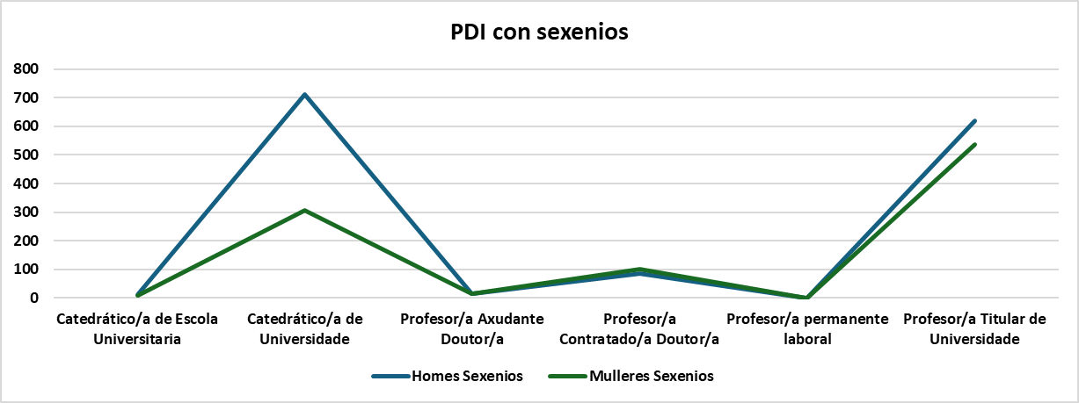
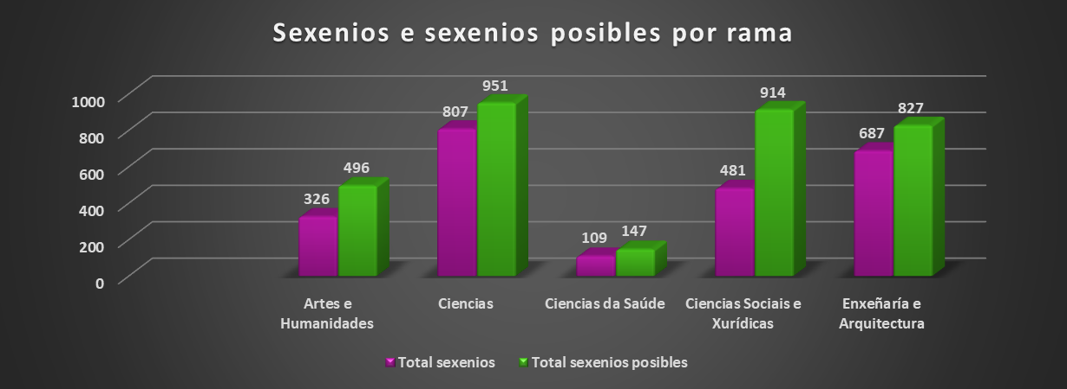
ANO 2023
PDi con sexenios e sexenios posibles | Homes |  | Mulleres |  | Total sexenios | Total sexenios posibles | Sexenios obtidos no ano
 | Sexenios | Sexenios posibles | Sexenios | Sexenios posibles
Catedrático/a de Escola Universitaria | 11 | 28 | 8 | 21 | 19 | 49 | 1
Catedrático/a de Universidade | 710 | 730 | 308 | 317 | 1018 | 1047 | 21
Profesor/a Axudante Doutor/a | 15 | 39 | 16 | 39 | 31 | 78 | 18
Profesor/a Contratado/a Doutor/a | 85 | 189 | 101 | 214 | 186 | 403 | 19
Profesor/a permanente laboral | 1 | 2 | 1 | 1 | 2 | 3 | 1
Profesor/a Titular de Universidade | 618 | 937 | 536 | 818 | 1154 | 1755 | 77
Total | 1440 | 1925 | 970 | 1410 | 2410 | 3335 | 137

Sexenios e sexenios posibles por rama | Homes |  | Mulleres |  | Total sexenios | Total sexenios posibles | Sexenios obtidos no ano
 | Sexenios | Sexenios posibles | Sexenios | Sexenios posibles
Artes e Humanidades | 171 | 235 | 155 | 261 | 326 | 496 | 23
Ciencias | 493 | 560 | 314 | 391 | 807 | 951 | 37
Ciencias da Saúde | 56 | 69 | 53 | 78 | 109 | 147 | 5
Ciencias Sociais e Xurídicas | 236 | 453 | 245 | 461 | 481 | 914 | 43
Enxeñaría e Arquitectura | 484 | 608 | 203 | 219 | 687 | 827 | 29
Total | 1440 | 1925 | 970 | 1410 | 2410 | 3335 | 137

2022_PDI con sexenios
ANO 2022
PDI con sexenios e sexenios posibles. Só servizo activo | Homes |  | Mulleres |  | Total sexenios | Total sexenios posibles | Sexenios obtidos no ano
 | Sexenios | Sexenios posibles | Sexenios | Sexenios posibles
2022_Sexenios e sexenios posibles por rama
Catedrático/a de Escola Universitaria | 10 | 27 | 8 | 21 | 18 | 48 | 0
Catedrático/a de Universidade | 640 | 649 | 267 | 284 | 907 | 933 | 36
Profesor/a Axudante Doutor/a | 13 | 30 | 19 | 25 | 32 | 55 | 33
Profesor/a contratado/a doutor/a | 85 | 191 | 100 | 212 | 185 | 403 | 30
Profesor/a titular de Universidade | 612 | 963 | 492 | 796 | 1104 | 1759 | 76
Total | 1360 | 1860 | 886 | 1338 | 2246 | 3198 | 175

ANO 2022
Sexenios e sexenios posibles por rama. Só servizo activo | Homes |  | Mulleres |  | Total sexenios | Total sexenios posibles | Sexenios obtidos no ano
 | Sexenios | Sexenios posibles | Sexenios | Sexenios posibles
Artes e Humanidades | 161 | 227 | 140 | 241 | 301 | 468 | 20
Ciencias | 493 | 548 | 299 | 378 | 792 | 926 | 45
Ciencias da Saúde | 55 | 65 | 51 | 76 | 106 | 141 | 3
Ciencias Sociais e Xurídicas | 193 | 431 | 215 | 440 | 408 | 871 | 57
Enxeñaría e Arquitectura | 458 | 589 | 181 | 203 | 639 | 792 | 50
Total | 1360 | 1860 | 886 | 1338 | 2246 | 3198 | 175

2021_Sexenios e sexenios posibles por rama
ANO 2021
PDI con sexenios e sexenios posibles. Só servizo activo | Homes |  | Mulleres |  | Total sexenios | Total sexenios posibles | Sexenios obtidos no ano
 | Sexenios | Sexenios posibles | Sexenios | Sexenios posibles
2021_PDI con sexenios
Catedrático/a de Escola Universitaria | 10 | 25 | 8 | 20 | 18 | 45 | 1
Catedrático/a de Universidade | 575 | 591 | 198 | 225 | 773 | 816 | 22
Profesor/a contratado/a doutor/a | 122 | 229 | 132 | 253 | 254 | 482 | 31
Profesor/a titular de Universidade | 650 | 934 | 494 | 756 | 1144 | 1690 | 91
Total | 1357 | 1779 | 832 | 1254 | 2189 | 3033 | 145

ANO 2021
Sexenios e sexenios posibles por rama. Só servizo activo | Homes |  | Mulleres |  | Total sexenios | Total sexenios posibles | Sexenios obtidos no ano
 | Sexenios | Sexenios posibles | Sexenios | Sexenios posibles
Artes e Humanidades | 160 | 219 | 136 | 227 | 296 | 446 | 18
Ciencias | 488 | 528 | 288 | 362 | 776 | 890 | 44
Ciencias da Saúde | 52 | 60 | 50 | 73 | 102 | 133 | 8
Ciencias Sociais e Xurídicas | 209 | 400 | 188 | 405 | 397 | 805 | 34
Enxeñaría e Arquitectura | 448 | 572 | 170 | 187 | 618 | 759 | 41
Total | 1357 | 1779 | 832 | 1254 | 2189 | 3033 | 145

ANO 2020
PDI con sexenios e sexenios posibles. Só servizo activo | Homes |  | Mulleres |  | Total sexenios | Total sexenios posibles | Sexenios obtidos no ano
 | Sexenios | Sexenios posibles | Sexenios | Sexenios posibles
Catedrático/a de Escola Universitaria | 12 | 32 | 7 | 20 | 19 | 52 | 0
2020_PDI con sexenios
2020_Sexenios e sexenios posibles por rama
Catedrático/a de Universidade | 498 | 525 | 173 | 183 | 671 | 708 | 23
Profesor/a contratado/a doutor/a | 123 | 222 | 148 | 256 | 271 | 478 | 34
Profesor/a titular de Escola Universitaria | 0 | 80 | 0 | 56 | 0 | 136 | 0
Profesor/a titular de Universidade | 650 | 940 | 450 | 733 | 1100 | 1673 | 68
Total | 1283 | 1799 | 778 | 1248 | 2061 | 3047 | 125

ANO 2020
Sexenios e sexenios posibles por rama. Só servizo activo | Homes |  | Mulleres |  | Total sexenios | Total sexenios posibles | Sexenios obtidos no ano
 | Sexenios | Sexenios posibles | Sexenios | Sexenios posibles
Artes e Humanidades | 164 | 224 | 133 | 228 | 297 | 452 | 15
Ciencias | 454 | 519 | 259 | 337 | 713 | 856 | 36
Ciencias da Saúde | 51 | 56 | 45 | 72 | 96 | 128 | 6
Ciencias Sociais e Xurídicas | 184 | 412 | 184 | 408 | 368 | 820 | 35
Enxeñaría e Arquitectura | 430 | 588 | 157 | 203 | 587 | 791 | 33
Total | 1283 | 1799 | 778 | 1248 | 2061 | 3047 | 125

ANO 2019
PDI con sexenios e sexenios posibles Só servizo activo | Homes |  | Mulleres |  | Total Sexenios | Total Sexenios posibles | Sexenios obtidos no ano
 | Sexenios | Sexenios posibles | Sexenios | Sexenios posibles
Catedrático/a de Escola Universitaria | 12 | 32 | 7 | 19 | 19 | 51 | 2
Catedrático/a de Universidade | 422 | 445 | 150 | 162 | 572 | 607 | 20
2019_PDI con sexenios
2019_Sexenios e sexenios posibles por rama
Profesor/a contratado/a doutor/a | 131 | 205 | 178 | 274 | 309 | 479 | 32
Profesor/a titular de Escola Universitaria | 0 | 87 | 0 | 74 | 0 | 161 | 5
Profesor/a titular de Universidade | 690 | 984 | 440 | 682 | 1130 | 1666 | 59
Total | 1255 | 1753 | 775 | 1211 | 2030 | 2964 | 118

ANO 2019
Sexenios e sexenios posibles por rama. Só servizo activo | Homes |  | Mulleres |  | Total sexenios | Total sexenios posibles | Sexenios obtidos no ano
 | Sexenios | Sexenios posibles | Sexenios | Sexenios posibles
Artes e Humanidades | 160 | 226 | 127 | 234 | 287 | 460 | 17
Ciencias | 452 | 505 | 265 | 323 | 717 | 828 | 33
Ciencias da Saúde | 52 | 59 | 52 | 73 | 104 | 132 | 2
Ciencias Sociais e Xurídicas | 180 | 406 | 163 | 392 | 343 | 798 | 32
Enxeñaría e Arquitectura | 411 | 557 | 168 | 189 | 579 | 746 | 34
Total | 1255 | 1753 | 775 | 1211 | 2030 | 2964 | 118

PDI_DOUTOR
 |  |  |  |  |  |  |  |  |  |  |  |  | Unidade de Análises e Programas
PDI_DOUTOR
Fonte: PeopleNet
Data publicación: febreiro 2025

2024_Doutores/as pola UVigo e fóra da UVigo
 | Doutores/as pola Uvigo | Doutores/as fóra da Uvigo
Catedrático/a de Escola Universitaria | 2 | 8
Catedrático/a de Universidade | 97 | 177
Profesor/a Asociado/a | 44 | 22
Profesor/a Axudante Doutor/a | 73 | 38
Profesor/a Contratado/a Doutor/a | 101 | 49
Profesor/a Emérito/a | 1 | 6
Profesor/a Interino/a de substitución | 17 | 9
Profesor/a permanente laboral | 4 | 3
Profesor/a Titular de Escola Universitaria | 3 | 0
Profesor/a Titular de Universidade | 292 | 235

ANO 2024
PDI doutor/a por categoría e doutorado/a pola Uvigo si/non | Doutores/as pola Uvigo |  |  |  | Doutores/as fóra da Uvigo |  |  |  |  | % Doutores/as UVigo sobre Doutores/as total
 | Homes | Mulleres | Total | % Mulleres por categoría | Homes | Mulleres | Total | % Mulleres por categoría | Total doutores/as | Homes | Mulleres | Total
Catedrático/a de Escola Universitaria | 2 |  | 2 | 0.00% | 4 | 4 | 8 | 50.00% | 10 | 20.00% | 0.00% | 20.00%
Catedrático/a de Universidade | 74 | 23 | 97 | 23.71% | 114 | 63 | 177 | 35.59% | 274 | 27.01% | 8.39% | 35.40%
Profesor/a Asociado/a | 28 | 16 | 44 | 36.36% | 17 | 5 | 22 | 22.73% | 66 | 42.42% | 24.24% | 66.67%
Profesor/a Axudante Doutor/a | 35 | 38 | 73 | 52.05% | 19 | 19 | 38 | 50.00% | 111 | 31.53% | 34.23% | 65.77%
Profesor/a Contratado/a Doutor/a | 46 | 55 | 101 | 54.46% | 27 | 22 | 49 | 44.90% | 150 | 30.67% | 36.67% | 67.33%
Profesor/a Emérito/a | 1 |  | 1 | 0.00% | 5 | 1 | 6 | 16.67% | 7 | 14.29% | 0.00% | 14.29%
Profesor/a Interino/a de substitución | 7 | 10 | 17 | 58.82% | 4 | 5 | 9 | 55.56% | 26 | 26.92% | 38.46% | 65.38%
Profesor/a permanente laboral | 2 | 2 | 4 | 50.00% | 2 | 1 | 3 | 33.33% | 7 | 28.57% | 28.57% | 57.14%
Profesor/a Titular de Escola Universitaria | 3 |  | 3 | 0.00% | 0 | 0 | 0 | 0.00% | 3 | 100.00% | 0.00% | 100.00%
Profesor/a Titular de Universidade | 166 | 126 | 292 | 43.15% | 118 | 117 | 235 | 49.79% | 527 | 31.50% | 23.91% | 55.41%
Total | 364 | 270 | 634 | 42.59% | 310 | 237 | 547 | 43.33% | 1181 | 30.82% | 22.86% | 53.68%
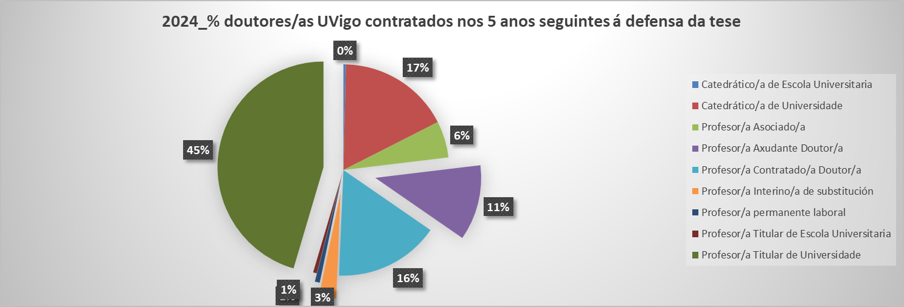

ANO 2024
Doutores/as UVigo contratados/as nos 5 seguintes anos logo da defensa da tese | Doutores/as pola Uvigo |  |  |  | Doutores/as contratados/as antes de 5 anos dende a defensa da tese na Uvigo |  |  |  | % contratados/as antes de 5 anos sobre total doutores/as Uvigo
 | Homes | Mulleres | Total | % Mulleres por categoría | Homes | Mulleres | Total | % Mulleres por categoría | Homes | Mulleres | Total
Catedrático/a de Escola Universitaria | 2 | 0 | 2 | 0.00% | 2 | 0 | 2 | 0.00% | 100.00% |  | 100.00%
Catedrático/a de Universidade | 74 | 23 | 97 | 23.71% | 72 | 20 | 92 | 21.74% | 97.30% | 86.96% | 94.85%
Profesor/a Asociado/a | 28 | 16 | 44 | 36.36% | 18 | 12 | 30 | 40.00% | 64.29% | 75.00% | 68.18%
Profesor/a Axudante Doutor/a | 35 | 38 | 73 | 52.05% | 30 | 32 | 62 | 51.61% | 85.71% | 84.21% | 84.93%
Profesor/a Contratado/a Doutor/a | 46 | 55 | 101 | 54.46% | 40 | 46 | 86 | 53.49% | 86.96% | 83.64% | 85.15%
Profesor/a Interino/a de substitución | 7 | 10 | 17 | 58.82% | 5 | 9 | 14 | 64.29% | 71.43% | 90.00% | 82.35%
Profesor/a permanente laboral | 2 | 2 | 4 | 50.00% | 2 | 2 | 4 | 50.00% | 100.00% | 100.00% | 100.00%
Profesor/a Titular de Escola Universitaria | 3 | 0 | 3 | 0.00% | 3 | 0 | 3 | 0.00% | 100.00% |  | 100.00%
Profesor/a Titular de Universidade | 166 | 126 | 292 | 43.15% | 144 | 100 | 244 | 40.98% | 86.75% | 79.37% | 83.56%
Total | 363 | 270 | 633 | 42.65% | 316 | 221 | 537 | 41.15% | 87.05% | 81.85% | 84.83%

ANO 2023
PDI doutor/a por categoría e doutorado/a pola Uvigo si/non | Doutores/as pola Uvigo |  |  |  | Doutores/as fóra da Uvigo |  |  |  |  | % Doutores/as UVigo sobre Doutores/as total
 | Homes | Mulleres | Total | % Mulleres por categoría | Homes | Mulleres | Total | % Mulleres por categoría | Total doutores/as | Homes | Mulleres | Total
Catedrático/a de Escola Universitaria | 2 |  | 2 | 0.00% | 4 | 5 | 9 | 55.56% | 11 | 18.18% | 0.00% | 18.18%
Catedrático/a de Universidade | 64 | 15 | 79 | 18.99% | 112 | 60 | 172 | 34.88% | 251 | 25.50% | 5.98% | 31.47%
Profesor/a Asociado/a | 30 | 13 | 43 | 30.23% | 16 | 6 | 22 | 27.27% | 65 | 46.15% | 20.00% | 66.15%
Profesor/a Axudante Doutor/a | 33 | 29 | 62 | 46.77% | 16 | 18 | 34 | 52.94% | 96 | 34.38% | 30.21% | 64.58%
Profesor/a Contratado/a Doutor/a | 47 | 58 | 105 | 55.24% | 28 | 29 | 57 | 50.88% | 162 | 29.01% | 35.80% | 64.81%
Profesor/a Emérito/a |  |  |  |  | 6 |  | 6 | 0.00% | 6 | 0.00% | 0.00% | 0.00%
Profesor/a Interino/a de substitución | 3 | 14 | 17 | 82.35% | 5 | 3 | 8 | 37.50% | 25 | 12.00% | 56.00% | 68.00%
Profesor/a permanente laboral |  |  |  |  | 1 | 1 | 2 | 50.00% | 2 | 0.00% | 0.00% | 0.00%
Profesor/a Titular de Escola Universitaria | 4 |  | 4 | 0.00% |  |  | 0 |  | 4 | 100.00% | 0.00% | 100.00%
Profesor/a Titular de Universidade | 171 | 130 | 301 | 43.19% | 127 | 120 | 247 | 48.58% | 548 | 31.20% | 23.72% | 54.93%
Total | 354 | 259 | 613 | 42.25% | 315 | 242 | 557 | 43.45% | 1170 | 30.26% | 22.14% | 52.39%

ANO 2023
Doutores/as UVigo contratados/as nos 5 seguintes anos logo da defensa da tese | Doutores/as pola Uvigo |  |  |  | Doutores/as contratados/as antes de 5 anos dende a defensa da tese na Uvigo |  |  |  | % contratados/as antes de 5 anos sobre total doutores/as Uvigo
 | Homes | Mulleres | Total | % Mulleres por categoría | Homes | Mulleres | Total | % Mulleres por categoría | Homes | Mulleres | Total
Catedrático/a de Escola Universitaria | 2 |  | 2 | 0.00% | 2 |  | 2 | 0.00% | 100.00% |  | 100.00%
Catedrático/a de Universidade | 64 | 15 | 79 | 18.99% | 62 | 13 | 75 | 17.33% | 96.88% | 86.67% | 94.94%
Profesor/a Asociado/a | 30 | 13 | 43 | 30.23% | 19 | 9 | 28 | 32.14% | 63.33% | 69.23% | 65.12%
Profesor/a Axudante Doutor/a | 33 | 29 | 62 | 46.77% | 28 | 22 | 50 | 44.00% | 84.85% | 75.86% | 80.65%
Profesor/a Contratado/a Doutor/a | 47 | 58 | 105 | 55.24% | 40 | 48 | 88 | 54.55% | 85.11% | 82.76% | 83.81%
Profesor/a Interino/a de substitución | 3 | 14 | 17 | 82.35% | 1 | 12 | 13 | 92.31% | 33.33% | 85.71% | 76.47%
Profesor/a Titular de Escola Universitaria | 4 |  | 4 | 0.00% | 4 |  | 4 | 0.00% | 100.00% |  | 100.00%
Profesor/a Titular de Universidade | 171 | 130 | 301 | 43.19% | 145 | 98 | 243 | 40.33% | 84.80% | 75.38% | 80.73%
Total | 354 | 259 | 613 | 42.25% | 301 | 202 | 503 | 40.16% | 85.03% | 77.99% | 82.06%

Doutores/as pola UVigo e fóra da UVigo
ANO 2022 |  |  |  |  |  |  |  |  |  | % Doutores/as Uvigo sobre Doutores/as total
PDI doutor/a por categoría e sexo doutorado/a pola Uvigo si/non | Doutores/as pola UVigo |  |  |  | Doutores/as fóra da Uvigo |  |  |  | Total doutores/as
 | Homes | Mulleres | Total | % Mulleres | Homes | Mulleres | Total | % Mulleres |  | Homes | Mulleres | Total
Catedrático/a de Escola Universitaria | 2 | 0 | 2 | 0.00% | 4 | 5 | 9 | 55.56% | 11 | 18.18% | 0.00% | 18.18%
Catedrático/a de Universidade | 48 | 7 | 55 | 12.73% | 109 | 58 | 167 | 34.73% | 222 | 21.62% | 3.15% | 24.77%
Lector/a de Idiomas | 1 | 0 | 1 | 0.00% | 1 | 1 | 2 | 50.00% | 3 | 33.33% | 0.00% | 33.33%
Profesor/a Asociado/a | 31 | 16 | 47 | 34.04% | 15 | 6 | 21 | 28.57% | 68 | 45.59% | 23.53% | 69.12%
Profesor/a Axudante Doutor/a | 31 | 27 | 58 | 46.55% | 12 | 16 | 28 | 57.14% | 86 | 36.05% | 31.40% | 67.44%
Profesor/a Contratado/a Doutor/a | 51 | 65 | 116 | 56.03% | 31 | 26 | 57 | 45.61% | 173 | 29.48% | 37.57% | 67.05%
Profesor/a Emérito/a | 0 | 0 | 0 | 0.00% | 5 | 0 | 5 | 0.00% | 5 | 0.00% | 0.00% | 0.00%
Profesor/a Interino/a de substitución | 4 | 11 | 15 | 73.33% | 2 | 3 | 5 | 60.00% | 20 | 20.00% | 55.00% | 75.00%
Profesor/a Titular de Escola Universitaria | 4 | 1 | 5 | 20.00% | 0 | 0 | 0 | 0.00% | 5 | 80.00% | 20.00% | 100.00%
Profesor/a Titular de Universidade | 180 | 117 | 297 | 39.39% | 132 | 126 | 258 | 48.84% | 555 | 32.43% | 21.08% | 53.51%
Total | 352 | 244 | 596 | 40.94% | 311 | 241 | 552 | 43.66% | 1148 | 30.66% | 21.25% | 51.92%

% doutores/as UVigo contratados nos 5 anos seguintes á defensa da tese
Doutores/as UVigo contratados/as nos 5 seguintes anos logo da defensa da tese | Doutores/as pola Uvigo |  |  |  | Doutores/as contratados/as antes de 5 anos dende a defensa da tese na Uvigo |  |  |  | % contratados/as antes de 5 anos sobre total doutores/as Uvigo
 | Homes | Mulleres | Total | % Mulleres por categoría | Homes | Mulleres | Total | % Mulleres por categoría | Homes | Mulleres | Total
Catedrático/a de Escola Universitaria | 2 | 0 | 2 | 0.00% | 2 | 0 | 2 | 0.00% | 100.00% | 0.00% | 100.00%
Catedrático/a de Universidade | 48 | 7 | 55 | 12.73% | 46 | 6 | 52 | 11.54% | 95.83% | 85.71% | 94.55%
Lector/a de Idiomas | 1 | 0 | 1 | 0.00% | 1 | 0 | 1 | 0.00% | 100.00% | 0.00% | 100.00%
Profesor/a Asociado/a | 31 | 16 | 47 | 34.04% | 20 | 7 | 27 | 25.93% | 64.52% | 43.75% | 57.45%
Profesor/a Axudante Doutor/a | 31 | 27 | 58 | 46.55% | 23 | 21 | 44 | 47.73% | 74.19% | 77.78% | 75.86%
Profesor/a Contratado/a Doutor/a | 51 | 65 | 116 | 56.03% | 41 | 54 | 95 | 56.84% | 80.39% | 83.08% | 81.90%
Profesor/a Interino/a de substitución | 4 | 11 | 15 | 73.33% | 2 | 10 | 12 | 83.33% | 50.00% | 90.91% | 80.00%
Profesor/a Titular de Escola Universitaria | 4 | 1 | 5 | 20.00% | 4 | 1 | 5 | 20.00% | 100.00% | 100.00% | 100.00%
Profesor/a Titular de Universidade | 180 | 117 | 297 | 39.39% | 145 | 82 | 227 | 36.12% | 80.56% | 70.09% | 76.43%
Total | 352 | 244 | 596 | 40.94% | 284 | 181 | 465 | 38.92% | 80.68% | 74.18% | 78.02%

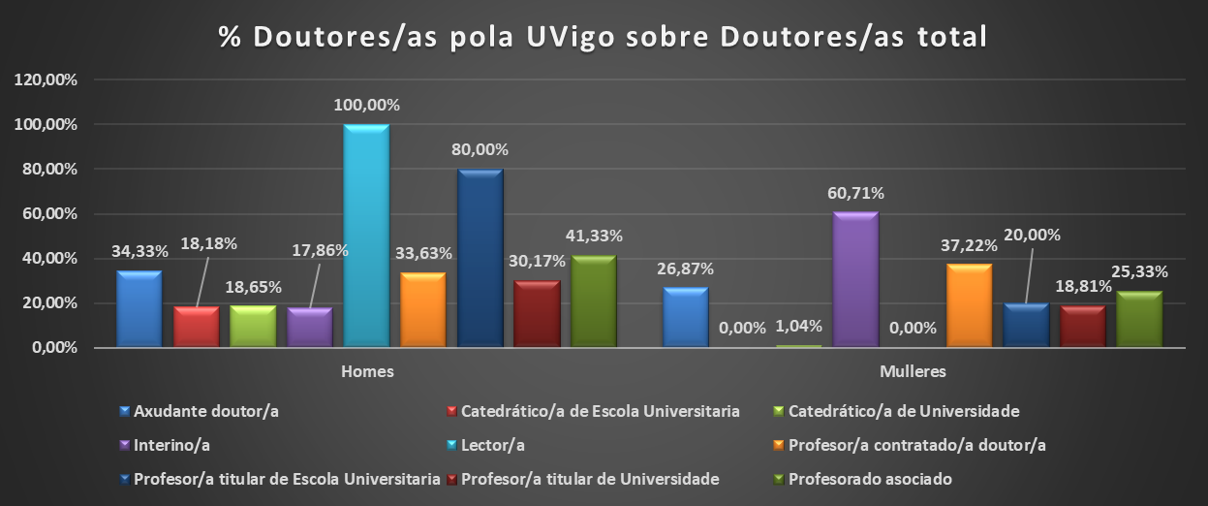
ANO 2021 |  |  |  |  |  |  |  |  |  | % Doutores/as Uvigo sobre Doutores/as total
PDI doutor/a por categoría e sexo doutorado/a pola Uvigo si/non | Doutores/as pola UVigo |  |  |  | Doutores/as fóra da Uvigo |  |  |  | Total doutores/as
 | Homes | Mulleres | Total | % Mulleres | Homes | Mulleres | Total | % Mulleres |  | Homes | Mulleres | Total
Axudante doutor/a | 23 | 18 | 41 | 43.90% | 12 | 14 | 26 | 53.85% | 67 | 34.33% | 26.87% | 61.19%
Catedrático/a de Escola Universitaria | 2 |  | 2 | 0.00% | 4 | 5 | 9 | 55.56% | 11 | 18.18% | 0.00% | 18.18%
Catedrático/a de Universidade | 36 | 2 | 38 | 5.26% | 106 | 49 | 155 | 31.61% | 193 | 18.65% | 1.04% | 19.69%
Interino/a | 5 | 17 | 22 | 77.27% | 3 | 3 | 6 | 50.00% | 28 | 17.86% | 60.71% | 78.57%
Lector/a | 1 |  | 1 | 0.00% |  |  |  | 0.00% | 1 | 100.00% | 0.00% | 100.00%
Profesor/a contratado/a doutor/a | 75 | 83 | 158 | 52.53% | 33 | 32 | 65 | 49.23% | 223 | 33.63% | 37.22% | 70.85%
Profesor/a titular de Escola Universitaria | 4 | 1 | 5 | 20.00% |  |  |  | 0.00% | 5 | 80.00% | 20.00% | 100.00%
Profesor/a titular de Universidade | 162 | 101 | 263 | 38.40% | 143 | 131 | 274 | 47.81% | 537 | 30.17% | 18.81% | 48.98%
Profesorado asociado | 31 | 19 | 50 | 38.00% | 17 | 8 | 25 | 32.00% | 75 | 41.33% | 25.33% | 66.67%
Profesorado emérito |  |  |  |  | 5 | 1 | 6 | 16.67% | 6 | 0.00% | 0.00% | 0.00%
Total | 339 | 241 | 580 | 41.55% | 323 | 243 | 566 | 42.93% | 1146 | 29.58% | 21.03% | 50.61%

ANO 2020 |  |  |  |  |  |  |  |  |  | % Doutores/as Uvigo sobre Doutores/as total
PDI doutor/a por categoría e sexo doutorado/a pola Uvigo si/non | Doutores/as pola UVigo |  |  |  | Doutores/as fóra da Uvigo |  |  |  | Total doutores/as
 | Homes | Mulleres | Total | % Mulleres | Homes | Mulleres | Total | % Mulleres |  | Homes | Mulleres | Total
Axudante doutor/a | 20 | 12 | 32 | 37.50% | 8 | 7 | 15 | 46.67% | 47 | 42.55% | 25.53% | 68.09%
Catedrático/a de Escola Universitaria | 4 |  | 4 | 0.00% | 4 | 5 | 9 | 55.56% | 13 | 30.77% | 0.00% | 30.77%
Catedrático/a de Universidade | 30 | 2 | 32 | 6.25% | 100 | 41 | 141 | 29.08% | 173 | 17.34% | 1.16% | 18.50%
Interino/a | 2 | 17 | 19 | 89.47% | 4 | 9 | 13 | 69.23% | 32 | 6.25% | 53.13% | 59.38%
Profesor/a contratado/a doutor/a | 80 | 87 | 167 | 52.10% | 33 | 38 | 71 | 53.52% | 238 | 33.61% | 36.55% | 70.17%
Profesor/a titular de Escola Universitaria | 4 | 1 | 5 | 20.00% | 1 | 0 | 1 | 0.00% | 6 | 66.67% | 16.67% | 83.33%
Profesor/a titular de Universidade | 164 | 90 | 254 | 35.43% | 151 | 138 | 289 | 47.75% | 543 | 30.20% | 16.57% | 46.78%
Profesorado asociado | 38 | 19 | 57 | 33.33% | 18 | 12 | 30 | 40.00% | 87 | 43.68% | 21.84% | 65.52%
Profesorado Emérito |  |  |  |  | 6 | 2 | 8 | 25.00% | 8 | 0.00% | 0.00% | 0.00%
Total | 342 | 228 | 570 | 40.00% | 325 | 252 | 577 | 43.67% | 1147 | 29.82% | 19.88% | 49.69%

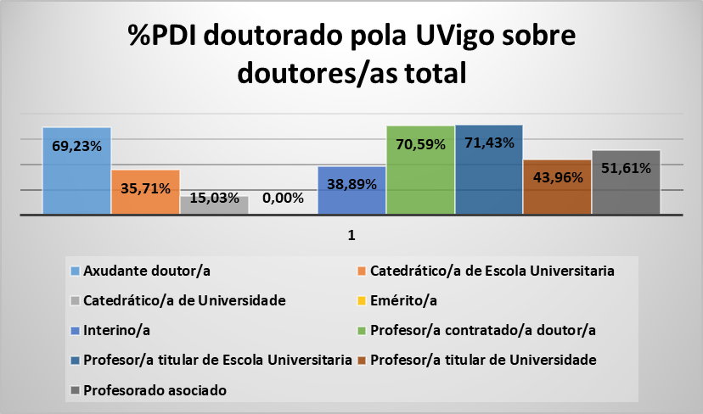
ANO 2019 |  |  |  |  |  |  |  |  |  | % Doutores/as UVIgo sobre total Doutores/as
PDI doutor/a por categoría, sexo e doutorado/a pola Uvigo si/non | Doutores/as pola Uvigo |  |  |  | Doutores/as fóra da Uvigo |  |  |  | Total doutores/as
 | Homes | Mulleres | Total | % Mulleres | Homes | Mulleres | Total | % Mulleres |  | Homes | Mulleres | Total
Axudante doutor/a | 18 | 9 | 27 | 33.33% | 5 | 7 | 12 | 58.33% | 39 | 46.15% | 23.08% | 69.23%
Catedrático/a de Escola Universitaria | 5 |  | 5 | 0.00% | 4 | 5 | 9 | 55.56% | 14 | 35.71% | 0.00% | 35.71%
Catedrático/a de Universidade | 21 | 2 | 23 | 8.70% | 92 | 38 | 130 | 29.23% | 153 | 13.73% | 1.31% | 15.03%
Emérito/a |  |  |  |  | 7 | 2 | 9 | 22.22% | 9 | 0.00% | 0.00% | 0.00%
Interino/a | 1 | 6 | 7 | 85.71% | 4 | 7 | 11 | 63.64% | 18 | 5.56% | 33.33% | 38.89%
Profesor/a contratado/a doutor/a | 80 | 100 | 180 | 55.56% | 36 | 39 | 75 | 52.00% | 255 | 31.37% | 39.22% | 70.59%
Profesor/a titular de Escola Universitaria | 4 | 1 | 5 | 20.00% | 1 | 1 | 2 | 50.00% | 7 | 57.14% | 14.29% | 71.43%
Profesor/a titular de Universidade | 167 | 77 | 244 | 31.56% | 168 | 143 | 311 | 45.98% | 555 | 30.09% | 13.87% | 43.96%
Profesorado asociado | 37 | 11 | 48 | 22.92% | 21 | 24 | 45 | 53.33% | 93 | 39.78% | 11.83% | 51.61%
Profesorado visitante |  |  |  |  | 1 | 1 | 2 | 50.00% | 2 | 0.00% | 0.00% | 0.00%
Total | 333 | 206 | 539 | 38.22% | 339 | 267 | 606 | 44.06% | 1145 | 29.08% | 17.99% | 47.07%

Sexenios_Evolución
 |  |  |  |  |  |  | Unidade de Análises e Programas

PDI_Evolución sexenios
Fonte: Meta4
Data publicación: febreiro 2025
Sexenios obtidos por rama. Evolución

Sexenios obtidos por rama | 2019 | 2020 | 2021 | 2022 | 2023 | 2024
Artes e Humanidades | 17 | 15 | 18 | 20 | 23 | 28
Ciencias | 33 | 36 | 44 | 45 | 37 | 42
Ciencias da Saúde | 2 | 6 | 8 | 3 | 5 | 9
Ciencias Sociais e Xurídicas | 32 | 35 | 34 | 57 | 43 | 53
Enxeñaría e Arquitectura | 34 | 33 | 41 | 50 | 29 | 44

Sexenios obtidos por categoría. Evolución
 | Catedrático/a de Escola Universitaria | Catedrático/a de Universidade | Profesor/a contratado/a doutor/a | Profesor/a permanente laboral | Profesor/a titular de Escola Universitaria | Profesor/a titular de Universidade | Profesor/a Axudante Doutor/a
2019 | 2 | 20 | 32 |  | 5 | 59 | 0
2020 | 0 | 23 | 34 |  | 0 | 68 | 0
2021 | 1 | 22 | 31 |  | 0 | 91 | 0
2022 | 0 | 36 | 30 |  | 0 | 76 | 33
2023 | 1 | 21 | 19 | 1 | 0 | 77 | 18
2024 | 1 | 51 | 18 |  |  | 77 | 29

Sexenios obtidos por categoría | 2019 | 2020 | 2021 | 2022 | 2023 | 2024
Catedrático/a de Escola Universitaria | 2 | 0 | 1 | 0 | 1 | 1
Catedrático/a de Universidade | 20 | 23 | 22 | 36 | 21 | 51
Profesor/a contratado/a doutor/a | 32 | 34 | 31 | 30 | 19 | 18
Profesor/a permanente laboral |  |  |  |  | 1
Profesor/a titular de Escola Universitaria | 5 | 0 | 0 | 0 | 0
Profesor/a titular de Universidade | 59 | 68 | 91 | 76 | 77 | 77
Profesor/a Axudante Doutor/a | 0 | 0 | 0 | 33 | 18 | 29

